general
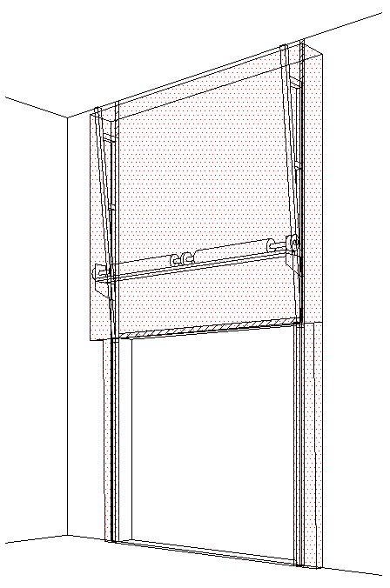
B
 |  |  |  |  |  |  |  |  |  |  |  |  |  |  |  |  | VERTIKÁLNÍ VEDENÍ S PŘEDMONT. HŘÍDELÍ (VL-T)
Zvol jazyk: |  |  |  |  | Šířka otvoru: |  | mm
Select a language: |  |  |  |  |  |  |  | Prosím, vyplňte pole, která jsou označena barevně! |  |  |  |  |  |  |  |  |  |  | Max. W x H 5000 x 5500 max 25 m2
Wählen Sie eine Sprache: |  | CZ |  |  | Výška otvoru: |  | mm |  |  |  |  |  |  |  |  |  |  |  | PRUŽINY NAD PŘEKLADEM
Wybierz język: |  |  |  |  |  |  |  |  |  |  |  |  |  |  |  |  |  |  | PANEL 40/80mm
Sélectionner une langue: |  |  |  |  | Ovládání |  |  |  |  |  |  |  |  |  |  |  |  |  | Vrata ovládaná motorem
Kies een taal: |  | POHLED ZEVNITŘ |  |  |  |  |  |  |  |  |  |  |  |  | ŘEZ A-A
Valige keel
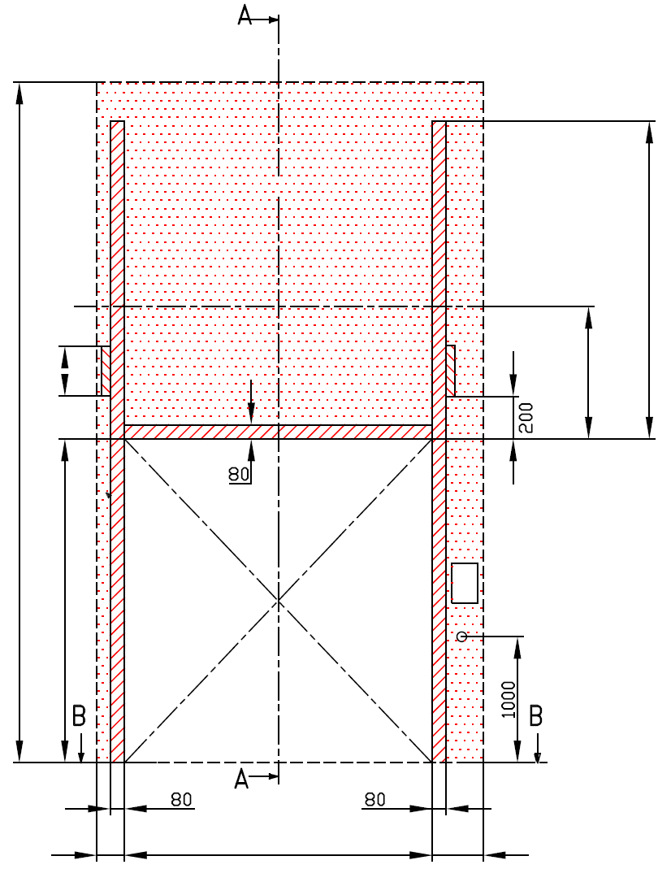
Valitse kieli: |  |  |  |  |  |  |  |  |  |  |  |  | D= min. 600
Выберите язык:
 | Z= NENÍ POŽADOVÁNO
 |  |  |  |  |  |  |  |  |  |  |  |  |  |  | F=

NEZBYTNÝ VOLNÝ PROSTOR |  |  |  |  |  | J=

A=670
 |  |  |  |  |  | nezbytný boční prostor pro motor nebo řetězový pohon ( L nebo R )


 | E=
 |  |  |  |  |  | montážní plocha pro řídící jednotku motoru, rozměr 250 x 400 mm
 | H=
 |  |  |  |  |  | osa cca 1.400 až 1.500 mm od podlahy |  |  |  |  |  |  |  |  |  |  |  |  | Montáž na cihlové zdivo
 |  |  |  |  |  |  |  |  |  |  |  |  |  |  | 0
 |  |  |  |  |  | zásuvka CEE 16 A, 5P, 400 V, jištěno 6 A (10 A) jističem, proudový chránič I=30 mA
 |  |  |  |  |  |  |  |  |  |  |  |  |  |  | H=
 |  |  |  |  |  |  |  |  |  |  |  |  |  |  |  |  |  |  | Montáž na porobeton

L=
W=
R=
250
 | 270 |  | 0 |  | 270 |  |  |  |  |  |  |  |  |  |  |  |  |  | Montáž na opláštění

250
 |  | ŘEZ B-B |  |  |  |  | B |  | sklon podlahy
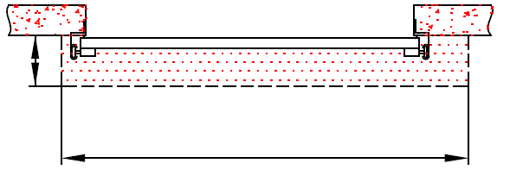

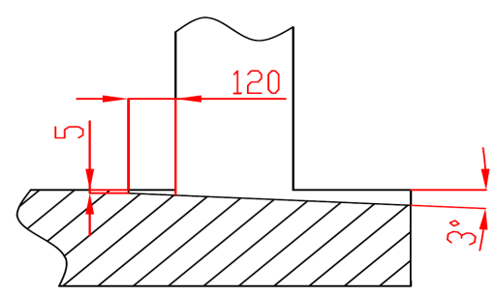

L+W+R=
 |  |  | 540
 |  |  |  |  |  |  |  |  |  |  |  |  |  | NEZBYTNÁ MONTÁŽNÍ PLOCHA |  |  |  |  | NEZBYTNÝ VOLNÝ PROSTOR

 |  |  |  |  |  |  |  |  |  |  |  |  |  | DODATEČNÉ MONTÁŽNÍ PLOCHY PRO KONZOLY

POZNÁMKA:

Stěna nad překladem, stěny vedle otvoru a plochy pro montáž konzol musí být rovné a v jedné rovině. |  |  |  |  |  |  |  |  |  |  |  |  |  | PRÁCE, KTERÉ MUSÍ BÝT PROVEDENY ZÁKAZNÍKEM PŘED MONTÁŽÍ, POKUD NEBYLO DOHODNUTO JINAK
Otvor musí být svislý a obdélníkový.
Podlaha musí být rovná a vodorovná. |  |  |  |  |  |  |  |  |  |  |  |  |  | Konstrukční:
 |  |  |  |  |  |  |  |  |  |  |  |  |  | Příprava montážních ploch pro vedení vrat a pro pružiny.
Rozměry jsou v mm
W = | Šířka otvoru |  |  | Ruční ovládání |  |  |  |  | Volný prostor nad překladem |  |  |  |  | Nezbytné montážní plochy a volný prostor dle nákresu.
H = | Výška otvoru |  |  | L/R | Obě strany |  |  | min. 270 | F |  | H + 420 |  |  | Elekrická příprava (pro elektricky ovládaná sekční vrata):
E = | Výška stropu |  |  |  |  |  |  |  | J |  | H + 150 |  |  | Zásuvka CEE 16 A, 5P, 400 V = zásuvka s nulovým a zemnícím vodičem
F = | Volný prostor nad překladem |  |  | Ovládání elektricky nebo řetězovým převodem |  |  |  |  | E |  | min. H + F
J = | Výška montážní plochy nad otvorem |  |  | L/R | Motor nebo řetěz. př. |  |  | min. 420 | Osa hřídele nad překladem |  |  |  |  | Sestavil: |  | Upravil: |  | Schváleno - datum: | Název souboru: | Datum: | Měřítko | Formát:
L = | Volný prostor vlevo |  |  |  |  |  |  |  | A |  |  | 670 |  | K. Luňák |  | R. Kříž |  | 2021-05-12 | STP | 2021-05-12 | - | A3
R = | Volný prostor vravo |  |  | Hloubka vedení |  |  |  |  |  |  |  |  |  | http://door-documents.com/en/indy-installation-drawing-vl-t |  |  |  | STAVEBNÍ PŘIPRAVENOST
D = | Hloubka vedení |  |  | D |  |  |  | min. 600 | Z | NENÍ POŽADOVÁNO
Q = | Volný prostor nad vertikálním vedením |  |  |  |  |  |  |  |  |  |  |  |  |  |  |  |  | VERTIKÁLNÍ VEDENÍ S PŘEDMONT. HŘÍDELÍ (VL-T)

 |  |  |  |  |  |  |  |  |  |  |  |  |  |  |  |  |  | pružiny nad překladem |  | Kód: | Verze:
 |  |  |  |  |  |  |  |  |  |  |  |  |  |  |  |  |  |  |  | C45-C1 | 2119

SW-R
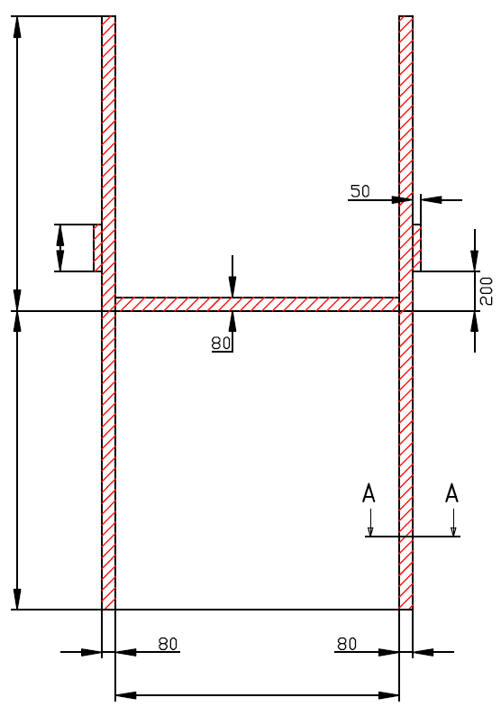

 | Z= NENÍ POŽADOVÁNO
J=

H=

0

W=
 |  |  | 0


 | VERTIKÁLNÍ VEDENÍ S PŘEDMONT. HŘÍDELÍ (VL-T)

 | Umístění motoru | Na pravé straně

 | Sestavil:

 | Upravil:

 | Datum:

SW-L
 | Z= NENÍ POŽADOVÁNO
J=

H=

0

W=
 |  |  | 0

 | VERTIKÁLNÍ VEDENÍ S PŘEDMONT. HŘÍDELÍ (VL-T)

 | Umístění motoru | Na levé straně

 | Sestavil:

 | Upravil:

 | Datum:

